1.2 & 1.3
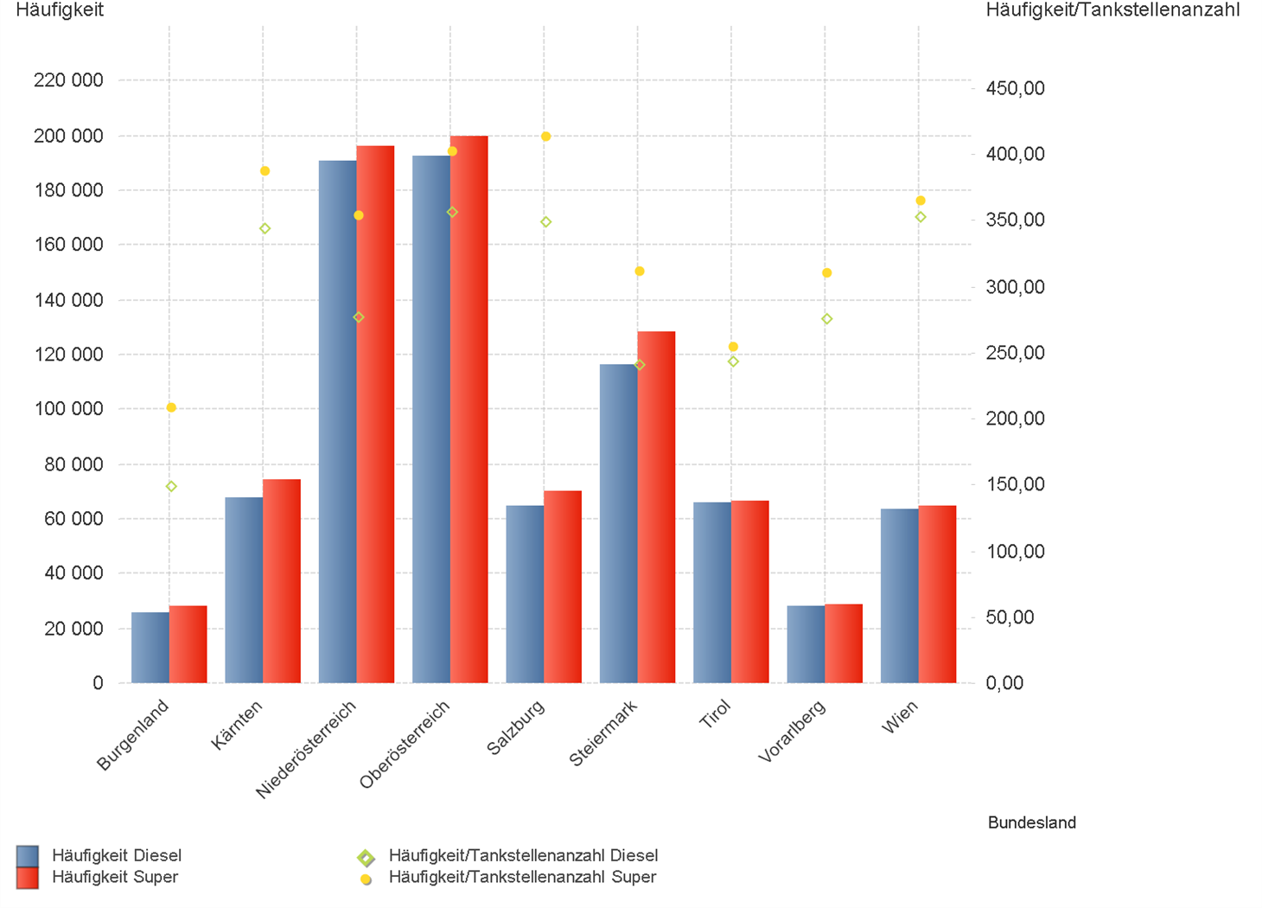
01.10.2024 - 31.12.2024

1.2. | Tankstellenanzahl und Median für "Diesel" und "Super" nach Bundesländern



1.3. | Häufigkeit und durchschnittliche Häufigkeit (je Tankstelle) der Preisänderungen für "Diesel"
 | und "Super" nach Bundesländern

1.6 & 1.7
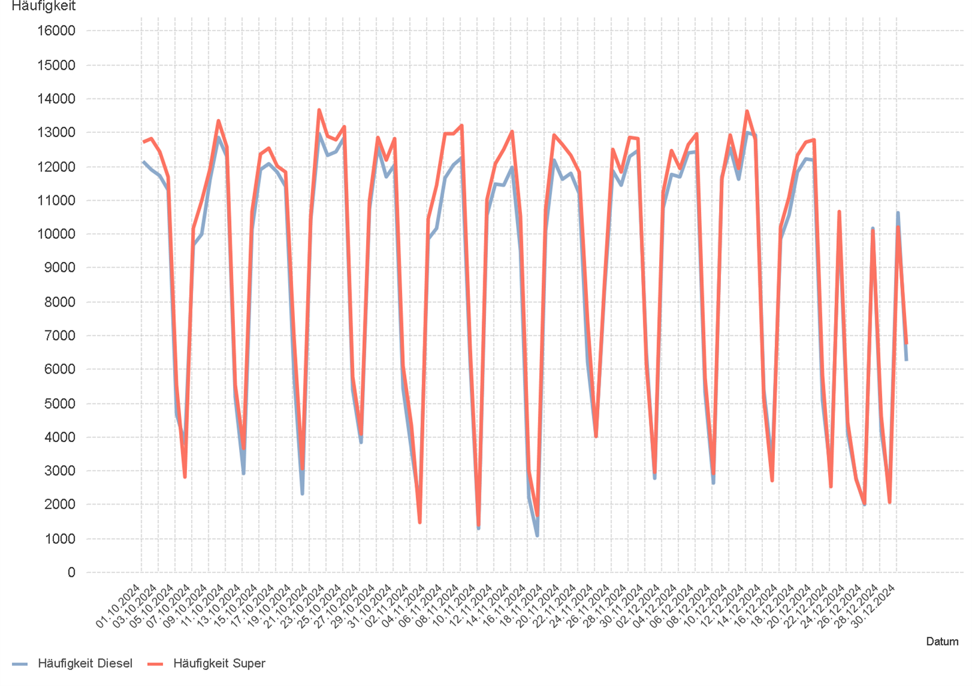
01.10.2024 - 31.12.2024

1.6. Entwicklung der Spritpreise in Österreich

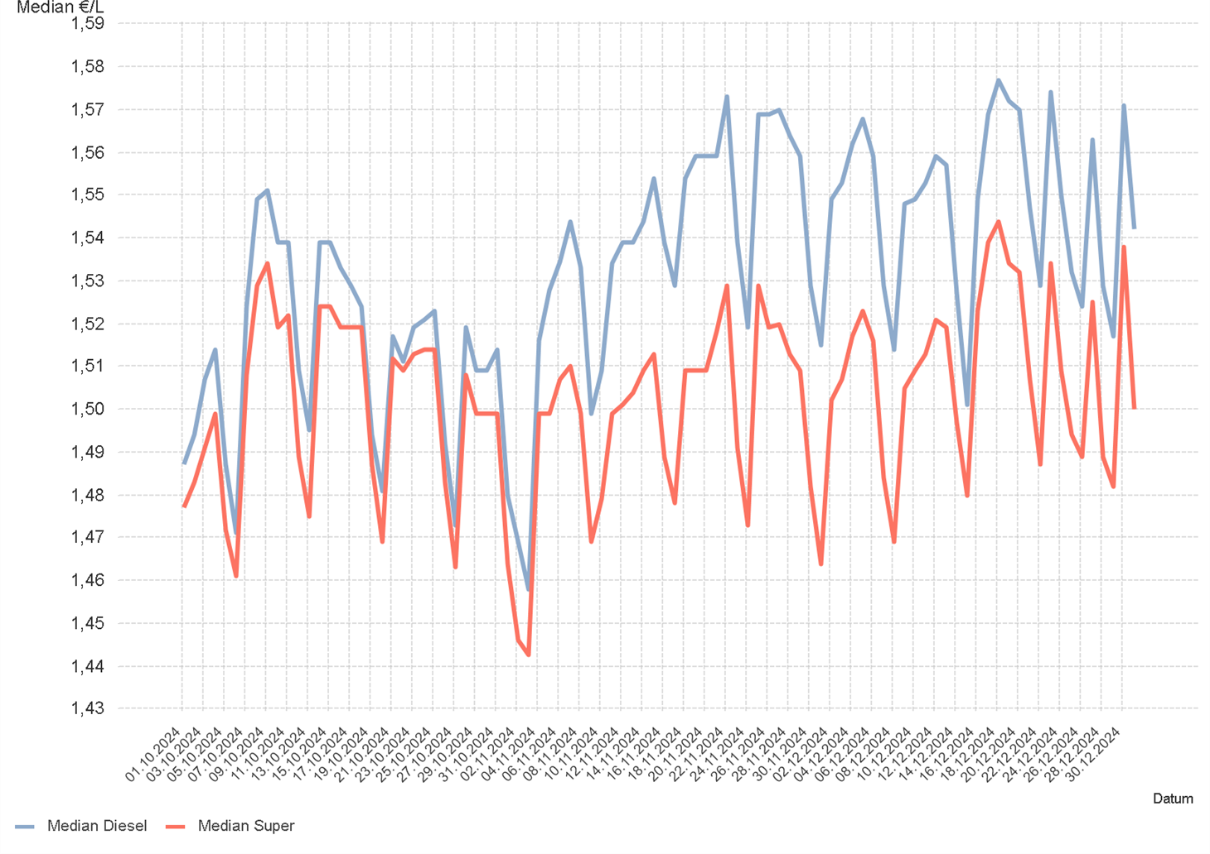

1.7. Entwicklung der Häufigkeit der Preisänderungen in Österreich

2.2 & 2.3
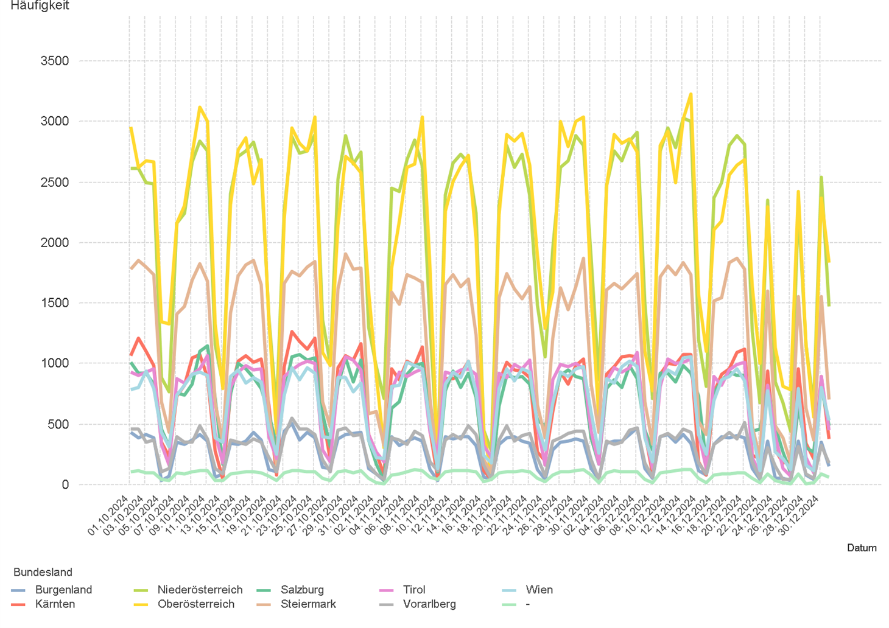
01.10.2024 - 31.12.2024

2.2. Entwicklung der Häufigkeit der Preisänderungen für "Diesel" Preise

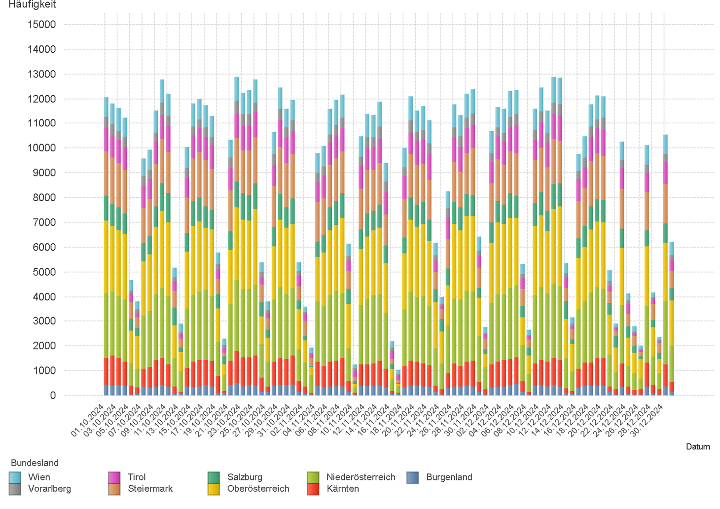

2.3. Entwicklung der Häufigkeit der Preisänderungen für "Diesel" Preise nach Bundesländern

2.5 & 2.6
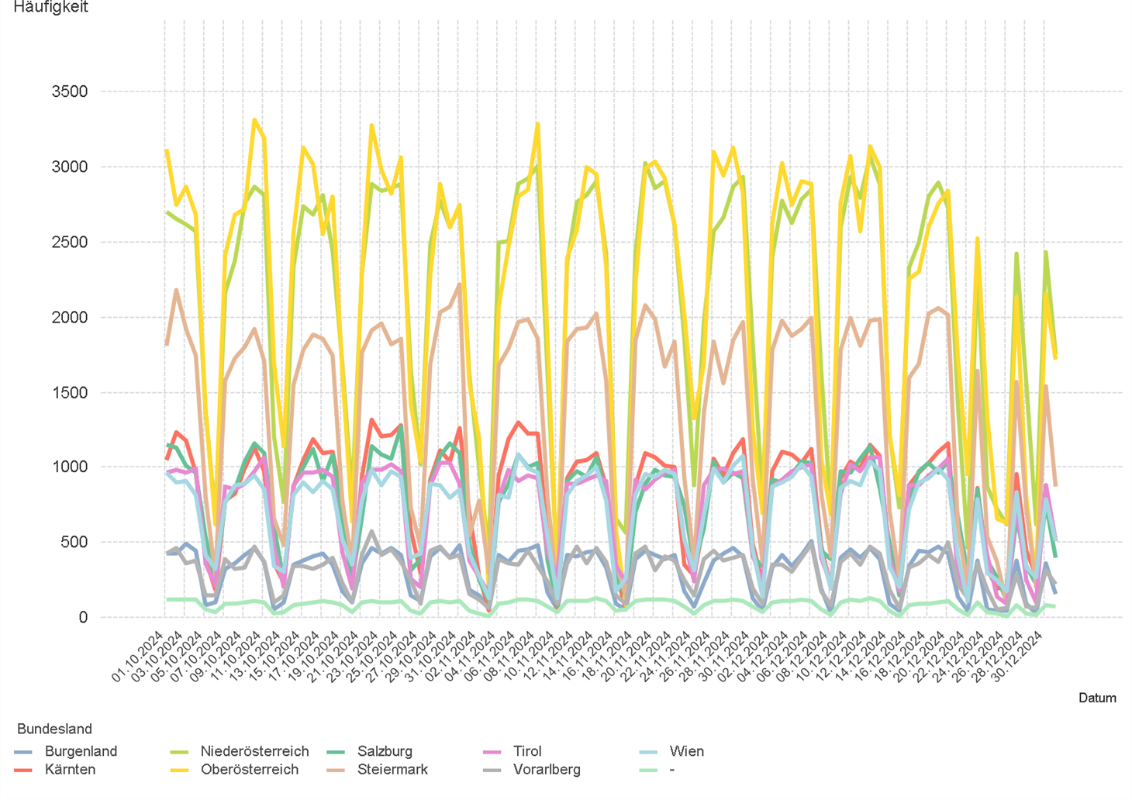
01.10.2024 - 31.12.2024

2.5. Entwicklung der Häufigkeit der Preisänderungen für "Super" Preise

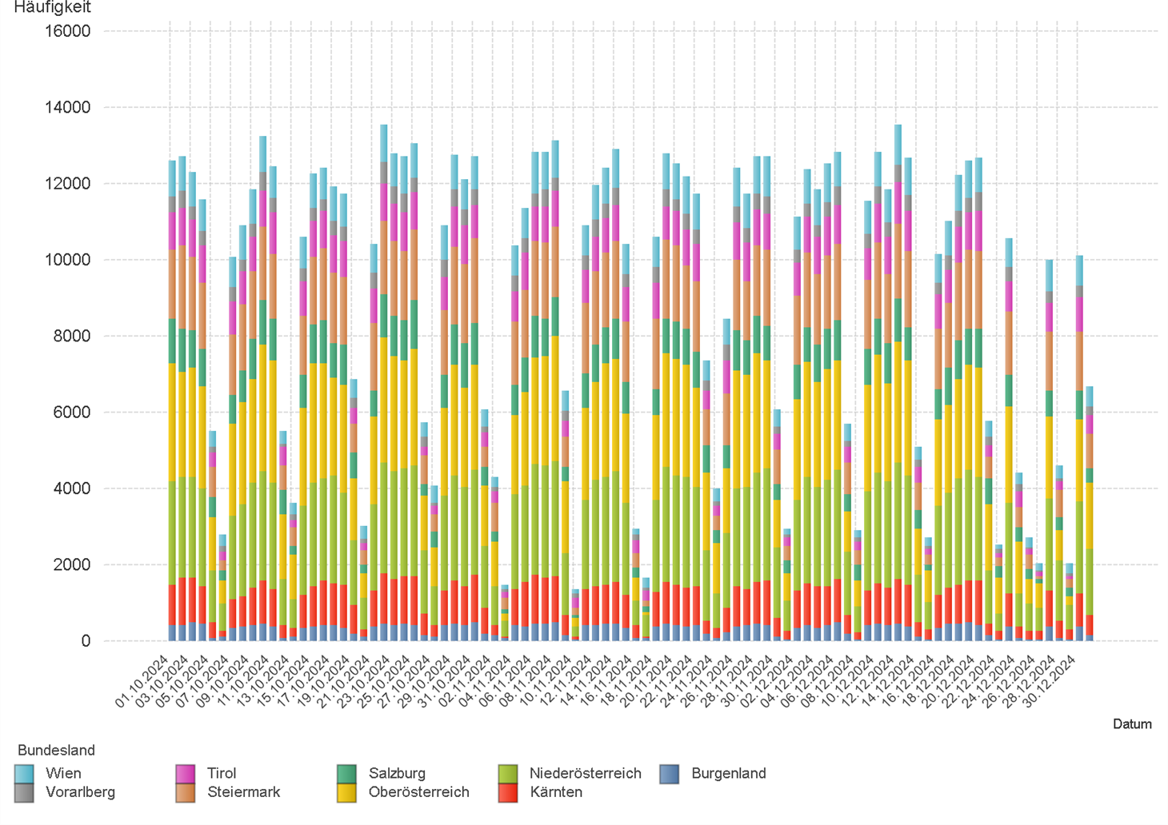

2.6. Entwicklung der Häufigkeit der Preisänderungen für "Super" Preise nach Bundesländern

3.2
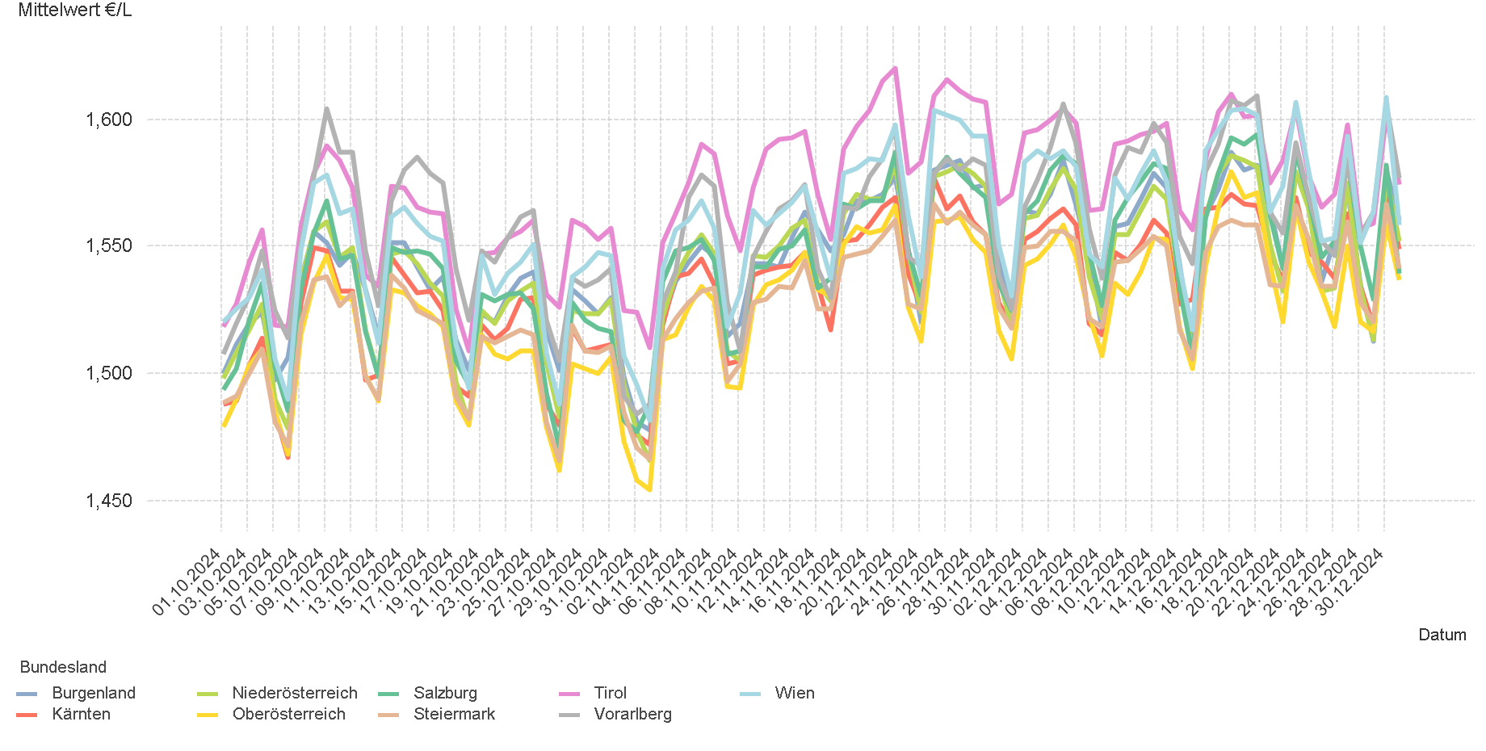
01.10.2024 - 31.12.2024

3.2. Entwicklung Mittelwert für "Diesel" Preise

3.4
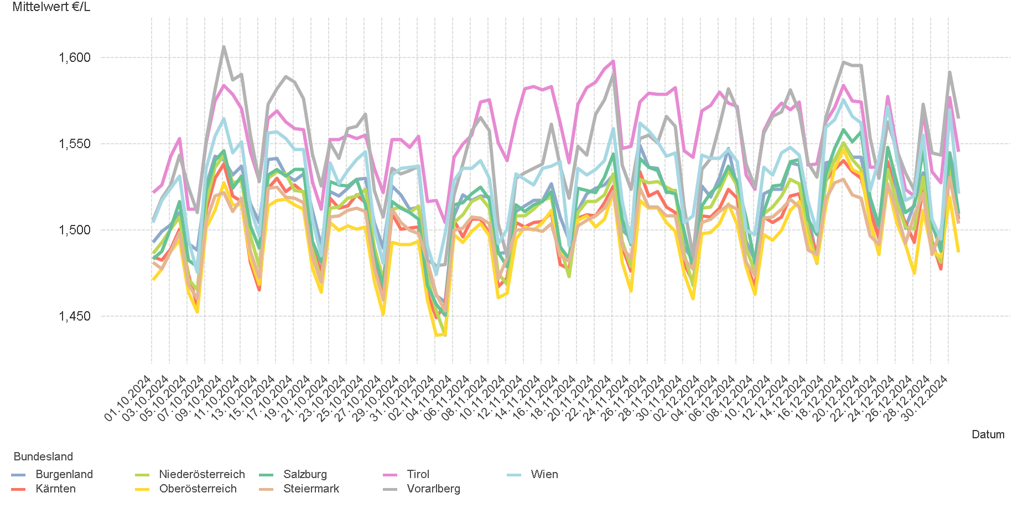
01.10.2024 - 31.12.2024

3.4. Entwicklung Mittelwert für "Super" Preise

4.2
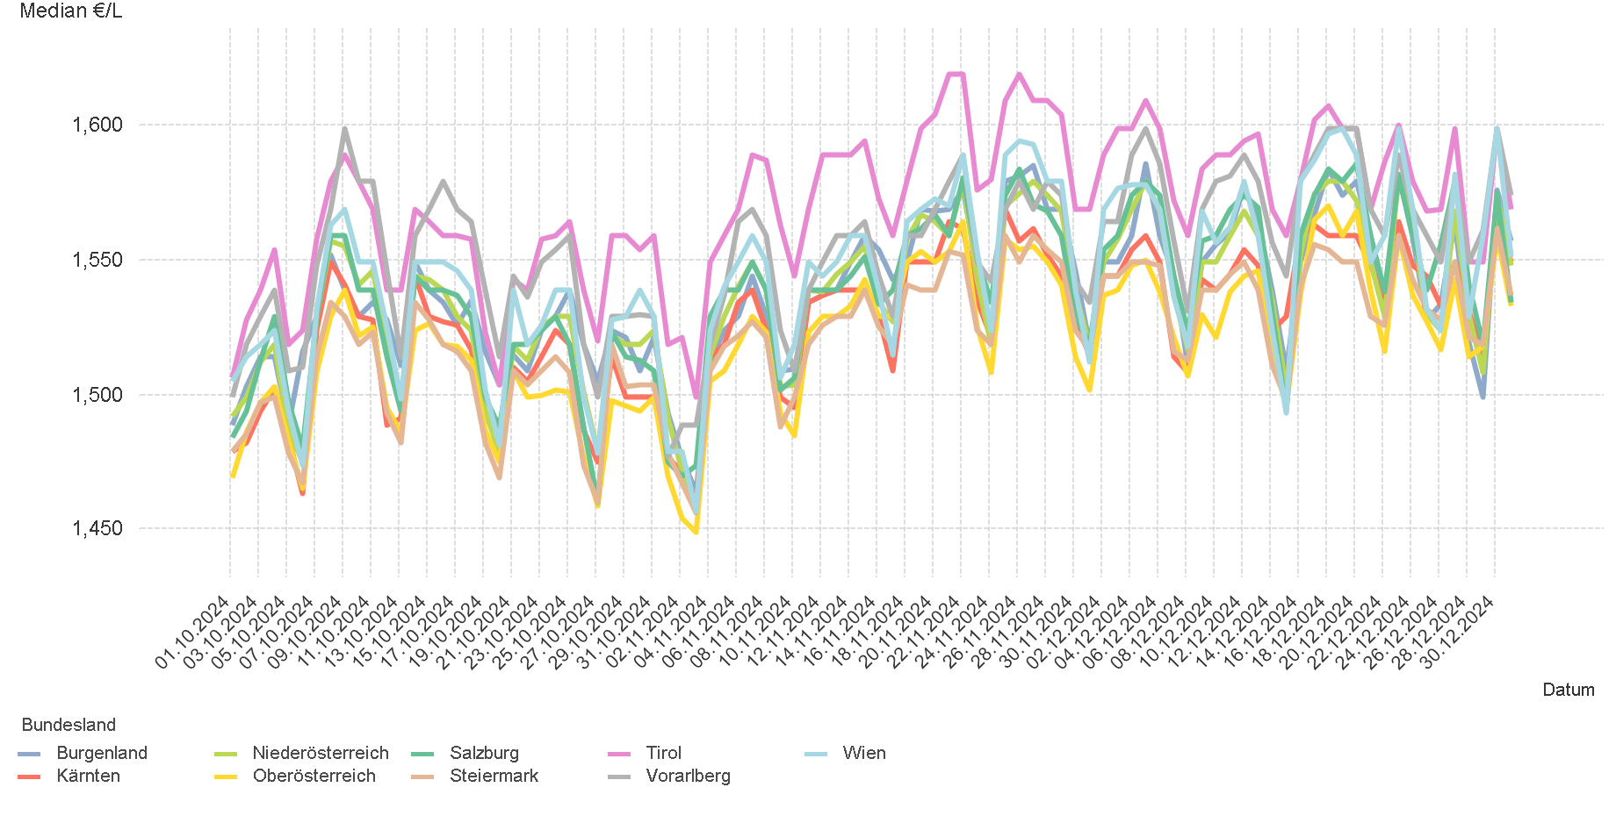
01.10.2024 - 31.12.2024

4.2. Entwicklung Median für "Diesel" Preisen

4.4
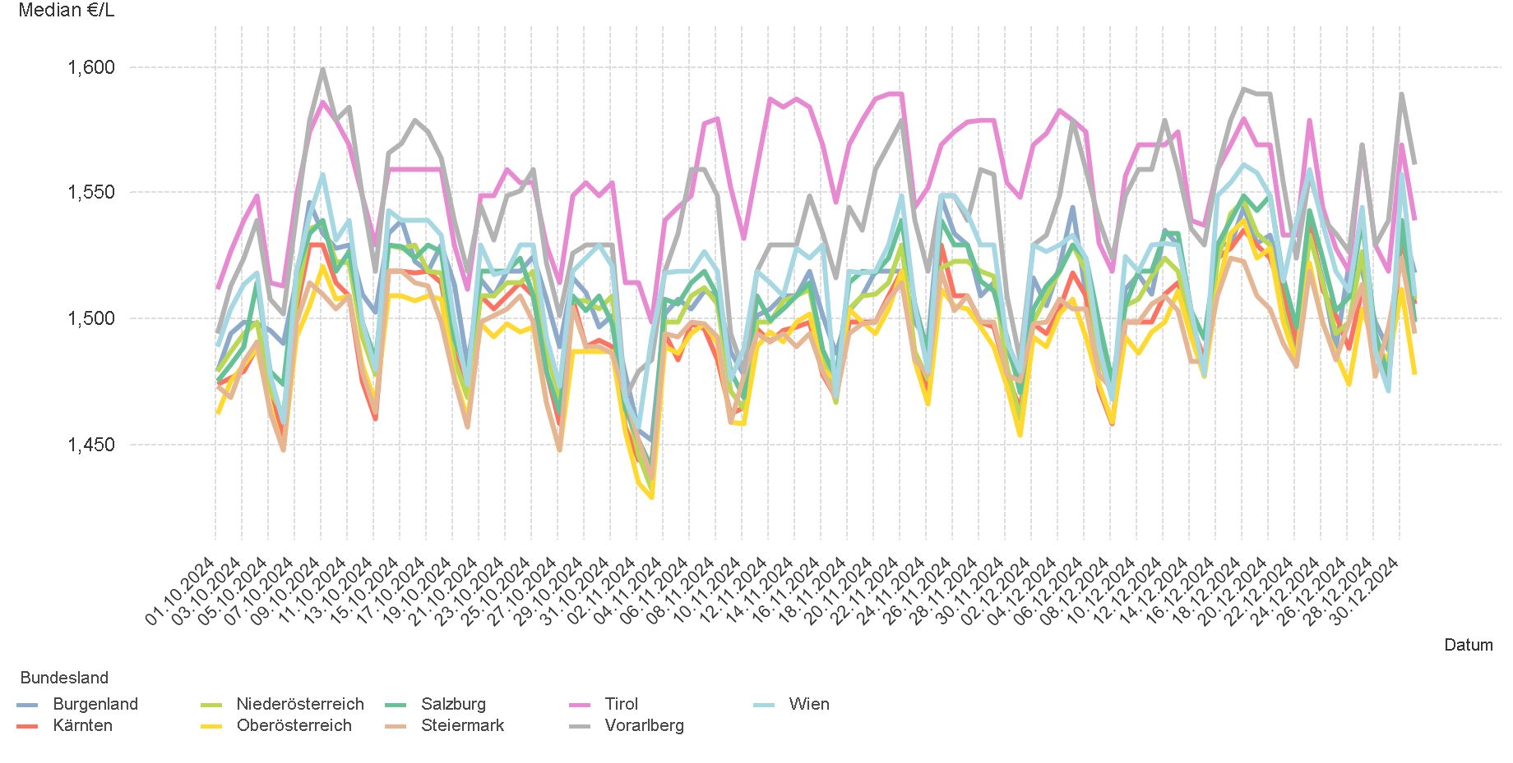
01.10.2024 - 31.12.2024

4.4. Entwicklung Median für "Super" Preisen

6.
01.10.2024 - 31.12.2024

6. Häufigkeit der Preisänderungen durch Tankstellenbetreiber je Meldekanal nach Monaten


DIESEL
Monat | Import | SMS | Web | Total
10 | 287233 | 852 | 15,254 | 303,339
11 | 249367 | 718 | 13,019 | 263,104
12 | 246170 | 590 | 11,264 | 258,024
Total | 782770 | 2,160 | 39,537 | 824,467

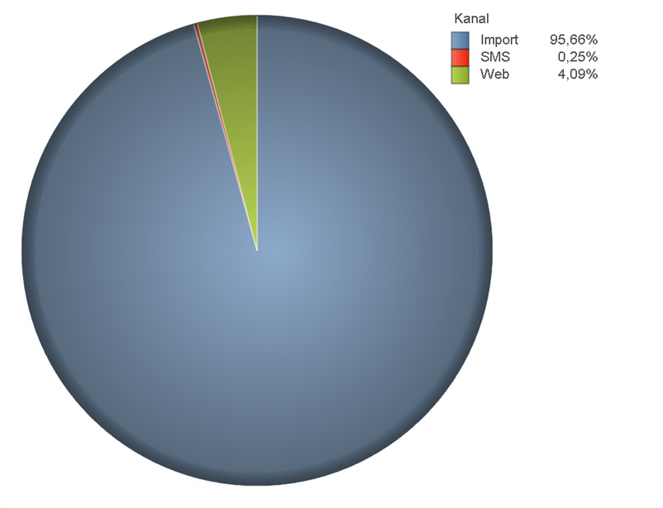
SUPER
Monat | Import | SMS | Web | Total
10 | 303412 | 835 | 13,531 | 317,778
11 | 269569 | 719 | 11,520 | 281,808
12 | 254283 | 598 | 10,323 | 265,204
Total | 827264 | 2,152 | 35,374 | 864,790

